Zone RPH 1
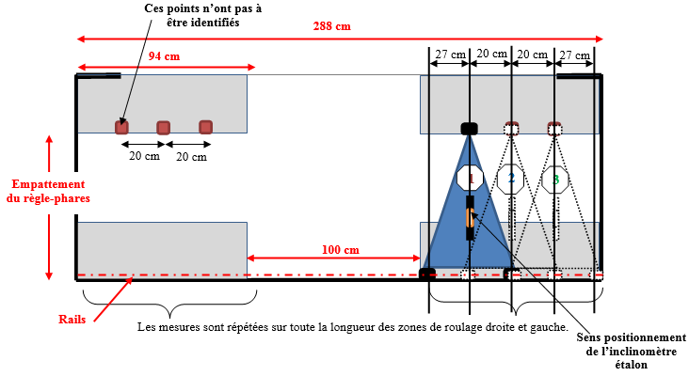
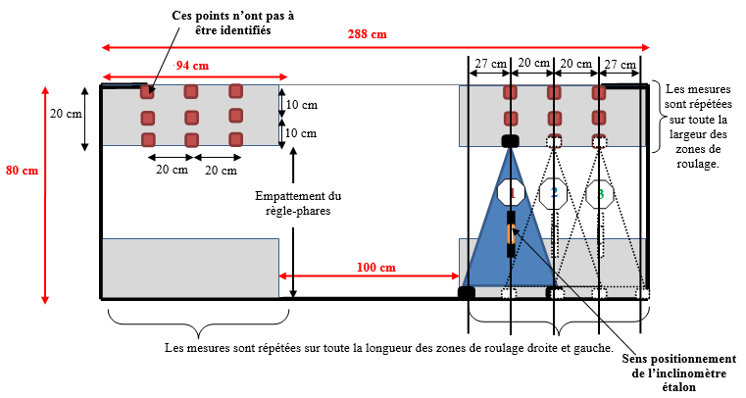
 |  |  | Feuille de calcul - Contrôle de la planéité de la zone règle-phares selon SR/V/042 - C

Nom du centre: |  |  |  |  |  |  |  |  | N° de piste:
Adresse: |  |  |  |  |  |  |  |  | N° de série:
Code postal: |  | Ville: |  |  |  |  |  |  | Date du contrôle : |  | 2026-03-04

ZONE DE ROULAGE GAUCHE |  |  |  |  |  |  |  | ZONE DE ROULAGE DROITE
Position | Inclinaison gauche (%) | Inclinaison centre (%) | Inclinaison droite (%) | Tolérance (%) | Déviation mini (%) | Déviation maxi (%) | Erreur maxi (%) | Position | Inclinaison gauche (%) | Inclinaison centre (%) | Inclinaison droite (%) | Tolérance (%) | Déviation mini (%) | Déviation maxi (%) | Erreur maxi (%)
3 | -0.15% | -0.08% | -0.15% | 0.40% | -0.18% | 0.07% | 0.25% | 3 | 0.02% | 0.06% | 0.15% | 0.40% | -0.06% | 0.15% | 0.21%
2 | -0.15% | 0.07% | -0.05% |  |  |  |  | 2 | 0.03% | 0.12% | 0,19*%
1 | -0.18% | 0.00% | -0.12% |  |  |  |  | 1 | -0.06% | 0.02% | 0.10%
Dans le cas d'installation avec rails, remplir uniquement la position 1.

ZONE DE DEPLACEMENT REGLE-PHARES |  |  |  |  |  | Sanction zone
Déviation mini |  | -0.18% | Erreur de planéité maxi zone de roulage |  | 0.33% | CONFORME
Déviation maxi |  | 0.15%

Cas avec rails sans inclinomètre : |  |  |  |  |  |  |  | Cas sans rails sans inclinomètre :

Zone VL 1
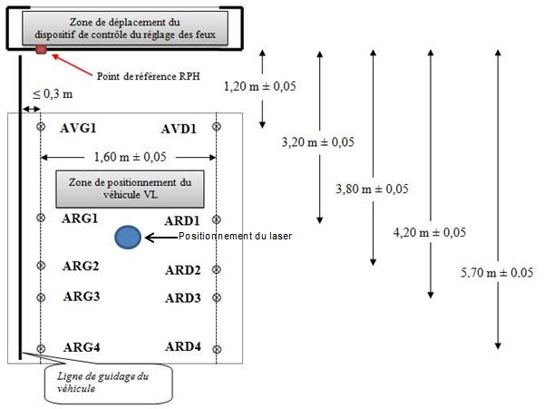
 |  |  | Feuille de calcul de la pente moyenne zone véhicule VL selon SR/V/042 - C

Nom du centre: | MULLER |  |  |  |  |  |  |  | N° de piste: | 1
Adresse: |  |  |  |  |  |  |  |  | N° de série: | 571
Code postal: | 28000 | Ville: |  |  |  |  |  |  | Date du contrôle : |  | 2026-03-04

BANDE DE ROULEMENT GAUCHE |  |  |  |  |  | BANDE DE ROULEMENT DROITE
Point de référence | Distance (mm) | Hauteur (mm) | Erreur (mm) | Tolérance (mm) | Ecart maxi (mm) | Point de référence | Distance (mm) | Hauteur (mm) | Erreur (mm) | Tolérance (mm) | Ecart maxi (mm)
AVG1 | 1200 | 603 | 2.2 | 7 | 2.7 | AVD1 | 1200 | 596 | 6.8 | 7 | 6.8
ARG1 | 3200 | 601 | 1.1 | 7 |  | ARD1 | 3200 | 612 | 4.6 | 7
ARG2 | 3800 | 600 | 1.7 | 7 |  | ARD2 | 3800 | 620 | 4.9 | 7
ARG3 | 4200 | 600 | 2.7 | 7 |  | ARD3 | 4200 | 624 | 6.3 | 7
ARG4 | 5700 | 590 | 3.3 | 12 | 3.3 | ARD4 | 5700 | 660 | 9.1 | 12 | 9.1

Pente Gauche |  | -0.27% | Pente moyenne de la zone véhicule |  | 0.55% | Pente Droite |  | 1.37% | Sanction zone | CONFORME
Origine gauche |  | 608.41 |  |  |  | Origine droite |  | 572.81

Zone VL 2
 |  |  | Feuille de calcul de la pente moyenne zone véhicule VL selon SR/V/042 - C

Nom du centre: | TSM |  |  |  |  |  |  |  | N° de piste: | 2
Adresse: | ZA lde Novillers les Cailloux |  |  |  |  |  |  |  | N° de série:
Code postal: | 60730 | Ville: | SAINTE GENEVIEVE |  |  |  |  |  | Date du contrôle : |  | 2026-03-04

BANDE DE ROULEMENT GAUCHE |  |  |  |  |  | BANDE DE ROULEMENT DROITE
Point de référence | Distance (mm) | Hauteur (mm) | Erreur (mm) | Tolérance (mm) | Ecart maxi (mm) | Point de référence | Distance (mm) | Hauteur (mm) | Erreur (mm) | Tolérance (mm) | Ecart maxi (mm)
AVG1 | 1200 | 719 | 2.9 | 7 | 2.9 | AVD1 | 1200 | 718 | 1.4 | 7 | 1.4
ARG1 | 3200 | 710 | 3.4 | 7 |  | ARD1 | 3200 | 716 | 1.1 | 7
ARG2 | 3800 | 711 | 1.6 | 7 |  | ARD2 | 3800 | 713 | 1.5 | 7
ARG3 | 4200 | 711 | 1.0 | 7 |  | ARD3 | 4200 | 710 | 4.1 | 7
ARG4 | 5700 | 713 | 3.1 | 12 | 3.4 | ARD4 | 5700 | 716 | 3.1 | 12 | 4.1

Pente Gauche |  | -0.14% | Pente moyenne de la zone véhicule |  | -0.11% | Pente Droite |  | -0.08% | Sanction zone | CONFORME
Origine gauche |  | 717.79 |  |  |  | Origine droite |  | 717.59

Zone PL 1
 |  |  | Feuille de calcul de la pente moyenne zone véhicule PL selon SR/V/042 - C

Nom du centre: |  |  |  |  |  |  |  |  | N° de piste:
Adresse: |  |  |  |  |  |  |  |  | N° de série:
Code postal: |  | Ville: |  |  |  |  |  |  | Date du contrôle : |  | 2026-03-04

BANDE DE ROULEMENT GAUCHE |  |  |  |  |  | BANDE DE ROULEMENT DROITE
Point de référence | Distance (mm) | Hauteur (mm) | Erreur (mm) | Tolérance (mm) | Ecart maxi (mm) | Point de référence | Distance (mm) | Hauteur (mm) | Erreur (mm) | Tolérance (mm) | Ecart maxi (mm)
AVG1 | 1800 |  |  | 7 | 0.0 | AVD1 | 1800 |  |  | 7 | 0.0
AVG2 | 2600 |  |  | 7 |  | AVD2 | 2600 |  |  | 7
ARG1 | 5000 |  |  | 12 | 0.0 | ARD1 | 5000 |  |  | 12 | 0.0
ARG2 | 6000 |  |  | 12 |  | ARD2 | 6000 |  |  | 12
ARG3 | 7000 |  |  | 12 |  | ARD3 | 7000 |  |  | 12
ARG4 | 8000 |  |  | 12 |  | ARD4 | 8000 |  |  | 12
ARG5 | 9000 |  |  | 12 |  | ARD5 | 9000 |  |  | 12
ARG6 | 10000 |  |  | 12 |  | ARD6 | 10000 |  |  | 12

Pente Gauche |  | #DIV/0! | Pente moyenne de la zone véhicule |  | #DIV/0! | Pente Droite |  | #DIV/0! | Sanction zone
Origine gauche |  | #DIV/0! |  |  |  | Origine droite |  | #DIV/0!
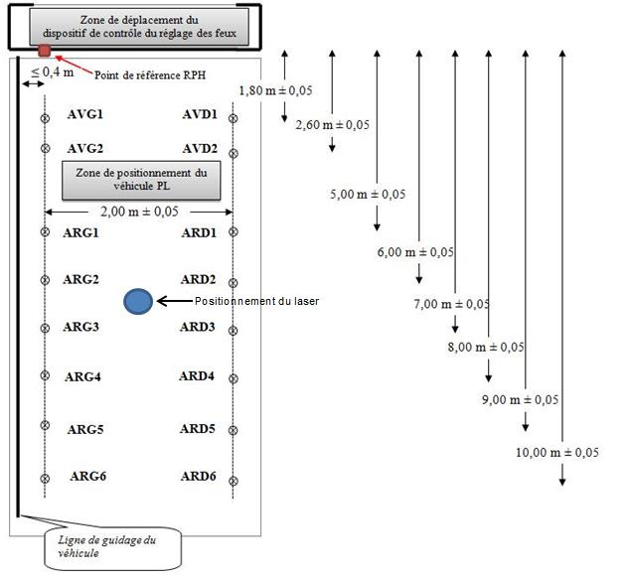
 | Gauche | Droite
1800
2600
5000
6000
7000
8000
9000
10000

Zone PL 2
 |  |  | Feuille de calcul de la pente moyenne zone véhicule PL selon SR/V/042 - C

Nom du centre: |  |  |  |  |  |  |  |  | N° de piste:
Adresse: |  |  |  |  |  |  |  |  | N° de série:
Code postal: |  | Ville: |  |  |  |  |  |  | Date du contrôle : |  | 2026-03-04

BANDE DE ROULEMENT GAUCHE |  |  |  |  |  | BANDE DE ROULEMENT DROITE
Point de référence | Distance (mm) | Hauteur (mm) | Erreur (mm) | Tolérance (mm) | Ecart maxi (mm) | Point de référence | Distance (mm) | Hauteur (mm) | Erreur (mm) | Tolérance (mm) | Ecart maxi (mm)
AVG1 | 1800 |  |  | 7 | 0.0 | AVD1 | 1800 |  |  | 7 | 0.0
AVG2 | 2600 |  |  | 7 |  | AVD2 | 2600 |  |  | 7
ARG1 | 5000 |  |  | 12 | 0.0 | ARD1 | 5000 |  |  | 12 | 0.0
ARG2 | 6000 |  |  | 12 |  | ARD2 | 6000 |  |  | 12
ARG3 | 7000 |  |  | 12 |  | ARD3 | 7000 |  |  | 12
ARG4 | 8000 |  |  | 12 |  | ARD4 | 8000 |  |  | 12
ARG5 | 9000 |  |  | 12 |  | ARD5 | 9000 |  |  | 12
ARG6 | 10000 |  |  | 12 |  | ARD6 | 10000 |  |  | 12

Pente Gauche |  | #DIV/0! | Pente moyenne de la zone véhicule |  | #DIV/0! | Pente Droite |  | #DIV/0! | Sanction zone
Origine gauche |  | #DIV/0! |  |  |  | Origine droite |  | #DIV/0!

 | Gauche | Droite
1800
2600
5000
6000
7000
8000
9000
10000

